상품제안서
망고스토리지 카드형 USB3.0메모리 (16G,32G,64G,128G) | 상품코드: F27010

 |  |  |  |  |  |  | 02-412-0044 | www.easy1.co.kr
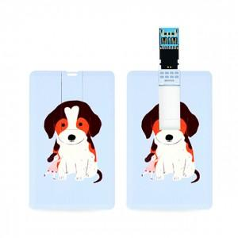

【상세/제작정보】 | 기본수량 미만 인쇄시 비용 추가. 싸바리 박스 개당 600원. OPP 무료. 사이즈별 가격 문의. (16G,32G,64G,128G)

【인쇄/포장옵션】 | 레이저, 풀칼라 / 포장지포장

【공급단가】 | 수량 | 100~ | 300~ | 500~ | 1,000~ | 3,000~
*VAT별도 | 16G | 5,000원 | 4,920원 | 4,800원 | 4,680원 | 4,600원
 | 32G | 5,450원 | 5,360원 | 5,230원 | 5,100원 | 5,010원
 | 64G | 6,250원 | 6,150원 | 6,000원 | 5,850원 | 5,750원
 | 128G | 11,360원 | 11,180원 | 10,900원 | 10,630원 | 10,450원

【상품 URL】 | http://www.easy1.co.kr/src/goods_detail.php?gdno=27010

